TITOLO
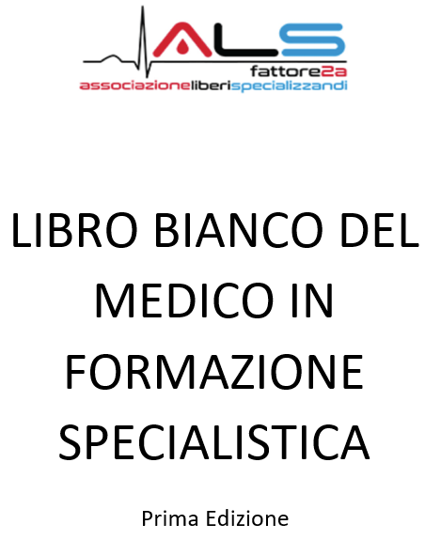

PREFAZIONE
Con la pubblicazione e soprattutto l’elaborazione dei risultati del questionario di valutazione delle scuole di specializzazione d'area medica, l’associazione ALS intende fornire ai medici già in formazione medica specialistica ed a coloro che sceglieranno la specialità al concorso SSM2021 di avere un quadro complessivo dello stato dell’arte della formazione medica e un valido strumento per una scelta consapevole.
Fino alla data odierna, non vi sono indicatori certificati per valutare la qualità formativa delle scuole di specializzazione d’area medica. L’Associazione ALS, da tre anni punto di riferimento dei medici specializzandi, non essendo presente fino a qualche mese fa in seno all’ Osservatorio Nazionale della formazione medica specialistica, ha elaborato in questi anni una serie di elaborati per cercare di confrontare le varie scuole di specializzazione; questi elaborati sono lo studio annuale delle borse perse ( https://bit.ly/Borse_Perse_2020 ) e lo studio annuale del cosiddetto “ranking scuole” che valuta in maniera oggettiva l’appetibilità delle scuole in base alle scelte compiute in sede concorsuale (https://bit.ly/Ranking_Scuole_2020 ). Tali indicatori, tuttavia, per quanto siano oggettivi e rappresentano il primo e unico strumento di supporto agli specializzandi, con i questionari di valutazione suddivisi per ogni scuola di specializzazione si intende aprire “uno squarcio” su ciò che avviene nel panorama formativo medico italiano.
E’ indubbio che i risultati del questionario di valutazione suddivisi per singola università qui riportati palesano le molteplici problematiche in essere in centinaia di scuole di specializzazione. La risoluzione di tali problematiche, di natura più o meno grave, non possono che essere risolte con la pubblicazione di tali risultati perché per risolvere una problematica il primo passo è denunciarla pubblicamente attraverso dati, studi e analisi che sarebbero dovuti essere resi pubblici molti anni fa e non ora che siamo come Associazione da pochi mesi in Osservatorio.
Con la pubblicazione di questi risultati, nulla sarà come prima: finalmente nessuno potrà più affermare che la formazione medica italiana è di un livello eccellente a cui occorrono solo pochi ritocchi. L’universo dei medici specializzandi deve subire un vero e proprio “Big Bang” poiché alcuni risultati qui riportati parlano chiaro: occorre un percorso legislativo per una profonda riforma delle specializzazioni mediche verso una formazione-lavoro con l’apertura alla formazione di tutte le aziende ospedaliere italiane , universitarie e non, e l’evoluzione dello specializzando verso la creazione della figura del dirigente medico in formazione con tutti i diritti di ogni lavoratore come ferie, malattie, ricongiungimento familiare, trasferimenti e abolizione delle incompatibilità.

CAPITOLO 1
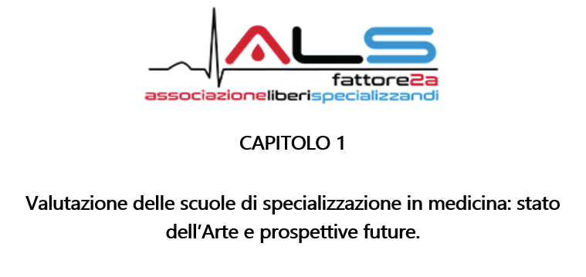

Nel foglio Excel "Risultati" vi sono i risultati del questionario di valutazione delle scuole di specializzazione d'area medica, suddivise per ogni scuola di specializzazione, in cui si evidenziano le risposte, rigorosamente in percentuale, alle domande sottoposte. Le scuole in esame sono 988 : non sono presenti tutte le scuole in cui la quantità di specializzandi rispondenti è inferiore a 3.
Per i medici già in formazione specialistica questo rappresenta "La Stele di Rosetta" della loro condizione formativa poichè sono rappresentati i risultati di tanti anni di gridi di protesta sulla qualità formativa insufficiente di alcune scuole di specializzazione, proteste che venivano disinnescate dalla mancanza di dati oggettivi e incontestabili. Siamo certi che tutti i medici già in formazione apprezzeranno questo 1° capitolo del nostro Libro Bianco poichè da oggi nulla sarà come prima. L'Associazione ALS, con questa pubblicazione, intende dimostrare che il suo lavoro di rappresentanza quotidiano è incentrato esclusivamente sul miglioramento della qualità formativa degli specialisti del domani. Da associazione italiana maggiormente rappresentativa, sentiamo il dovere e la necessità di essere tra i protagonisti della risoluzione di queste problematiche: alcuni risultati qui riportati inducono nei nostri cuori e nelle nostre menti dei sentimenti di rabbia, dolore e vergogna. La risoluzione di queste problematiche ha tre vie: una risoluzione ministeriale, un iter legislativo riformatore che archivi l'attuale impianto formativo , iniziative giudiziarie. La nostra associazione, da oggi, intraprenderà tutte le suddette vie.
Per i medici che hanno sostenuto SSM2021 questi risultati rappresentano un valido strumento per una scelta consapevole e con tutte le informazioni possibili. Tali risultati non sono il frutto delle risposte di tutti i medici in formazione specialistica e purtroppo non abbiamo la certezza che tali risposte non sono frutto di condizionamenti di natura più o meno incisiva. Suggeriamo di prendere in considerazione tali risultati ma di non travolgere le proprie scelte già granitiche. Onde evitare ripercussioni, l'unico dato secretato è l'entità dei rispondenti.
E' vivamente consigliata la lettura dei risultati attraverso un dispositivo PC poichè da telefonico smartphone risulta di difficile lettura.
ASSOCIAZIONE ALS #VeraRappresentanza

